2024_data
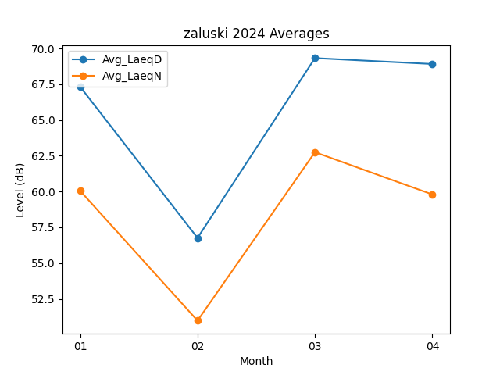
Month | Avg_LaeqD | Avg_LaeqN
01 | 67.329032258 | 60.05483871
02 | 56.75862069 | 50.979310345
03 | 69.325806452 | 62.751612903
04 | 68.913333333 | 59.796666667

